前提
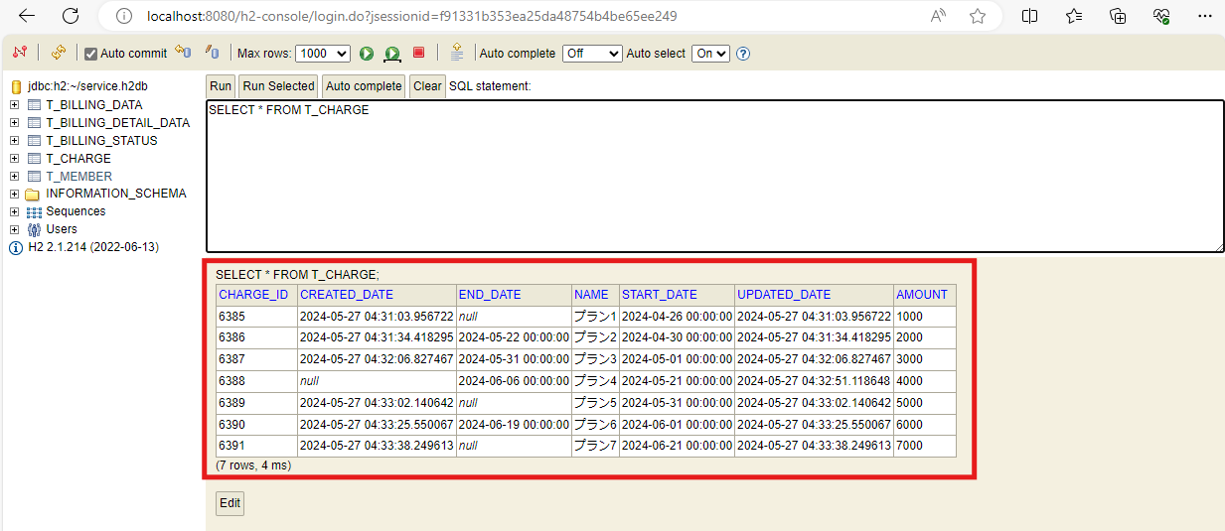
2024-05-27

料金情報作成

ケース1
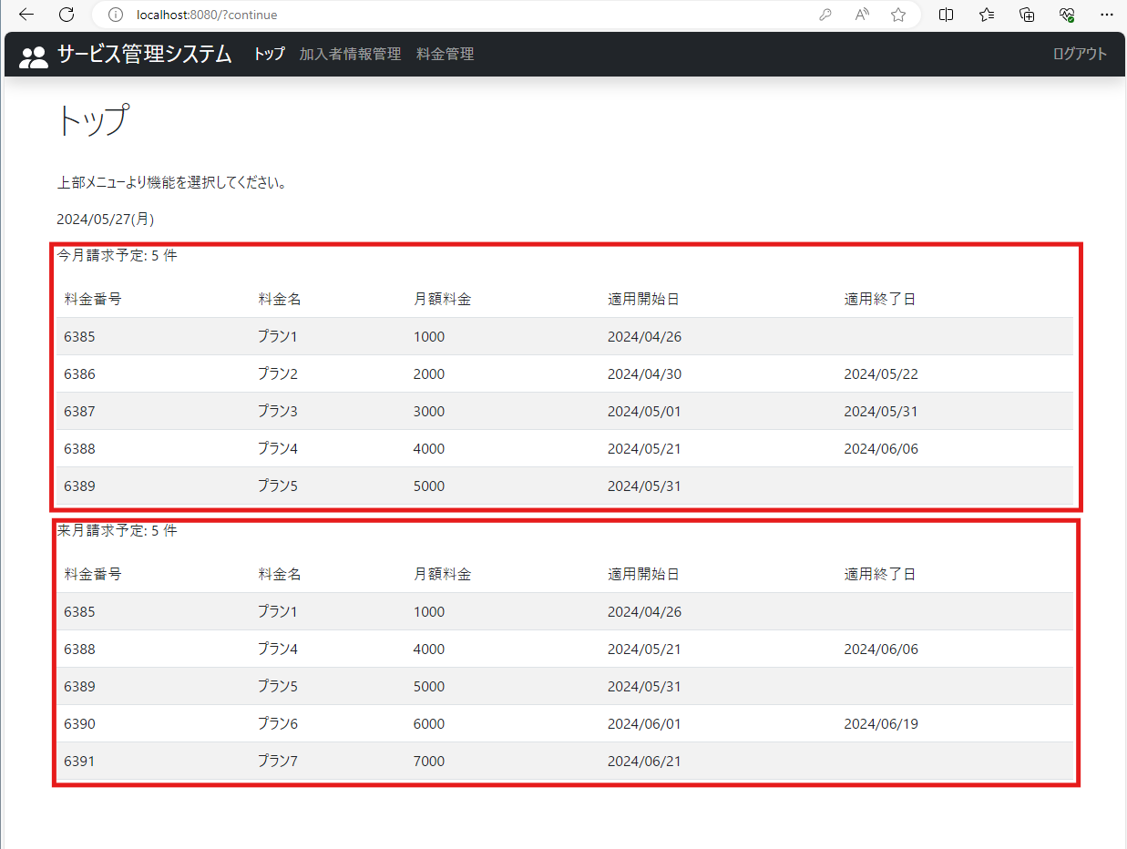
2024-05-27
テスト内容 | 1.ログイン画面でログインボタンを押下
確認内容 | 1-1.今月請求予定の料金プランの件数が表示されていること
 | 1-2.今月請求予定の料金プランのテーブルが表示されていること
 | 1-3.来月請求予定の料金プランの件数が表示されていること
 | 1-4.来月請求予定の料金プランのテーブルが表示されていること

ケース2
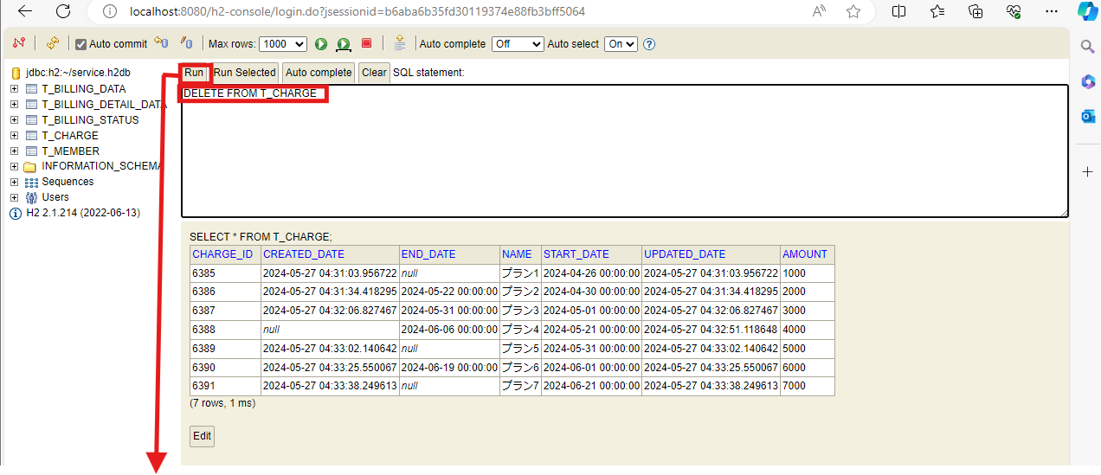
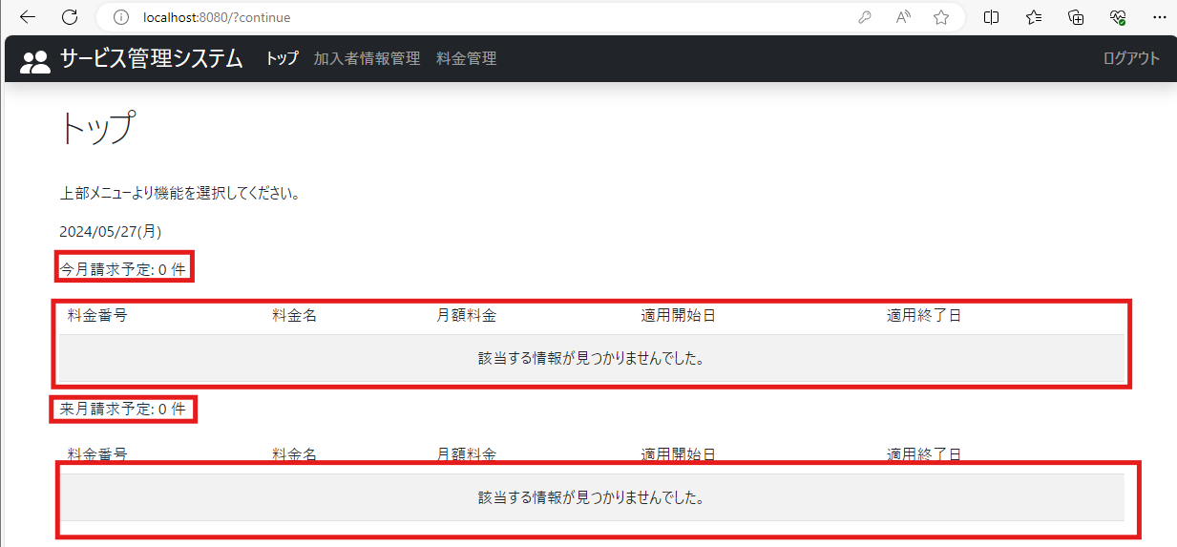
2024-05-27
テスト内容 | 2.料金情報を削除してTOP画面に遷移
確認内容 | 2-1.今月請求予定の料金プランの件数が0件になっていること
 | 2-2.今月請求予定の料金プランのテーブルにエラーメッセージが表示されていること
 | 2-3.来月請求予定の料金プランの件数が0件になっていること
 | 2-4.来月請求予定の料金プランのテーブルにエラーメッセージが表示されていること

ケース3
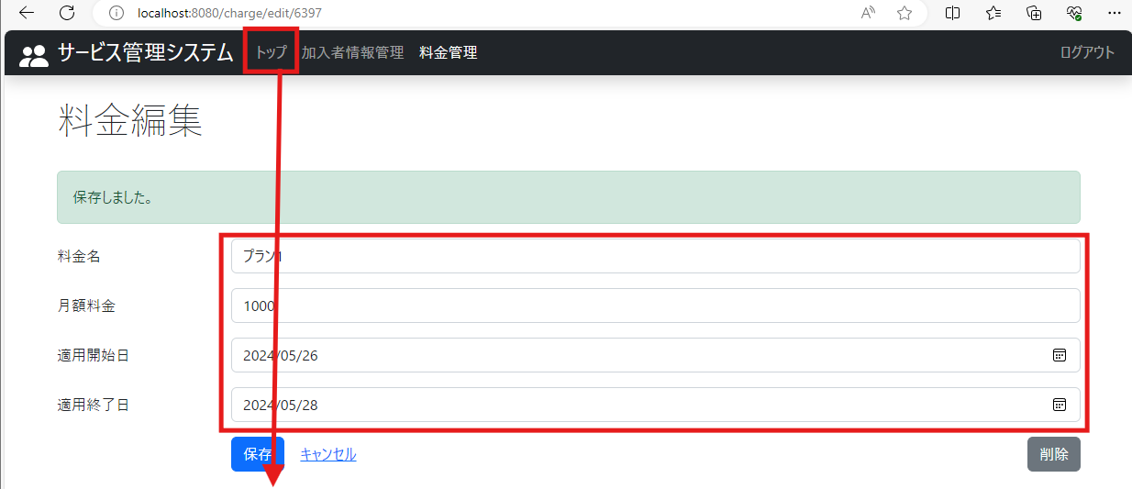
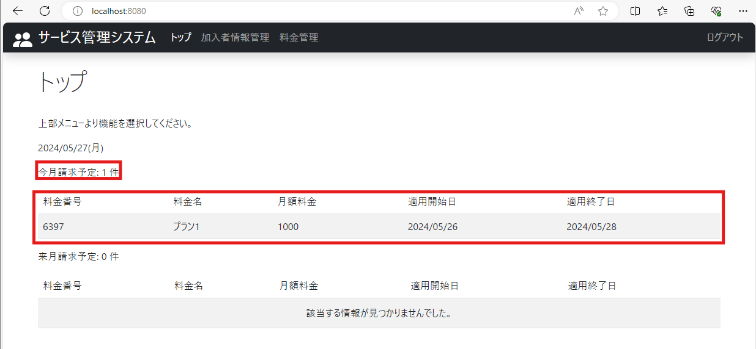
2024-05-27
テスト内容 | 3.今月請求予定にのみ該当する料金プランを追加し、TOP画面に遷移
確認内容 | 3-1.今月請求予定の料金プラン件数のみ１件になっていること
 | 3-2.今月請求予定のテーブルにのみ料金プランが表示されていること

ケース4
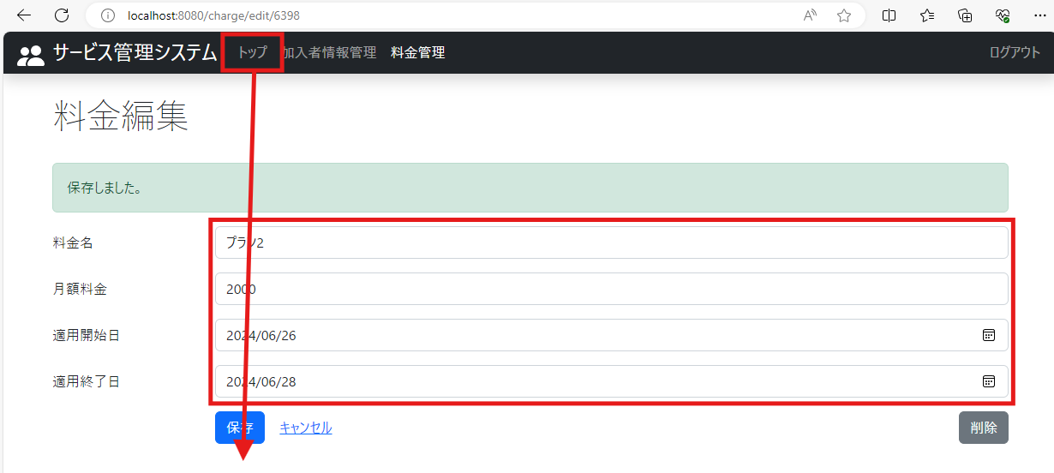
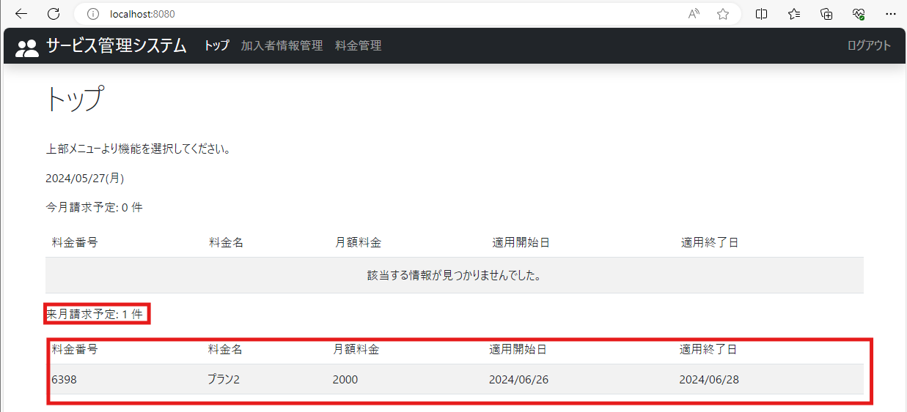
2024-05-27
テスト内容 | 4.来月請求予定にのみ該当する料金プランを追加し、TOP画面に遷移
確認内容 | 4-1.来月請求予定の料金プラン件数のみ１件になっていること
 | 4-2.来月請求予定のテーブルにのみ料金プランが表示されていること

ケース5
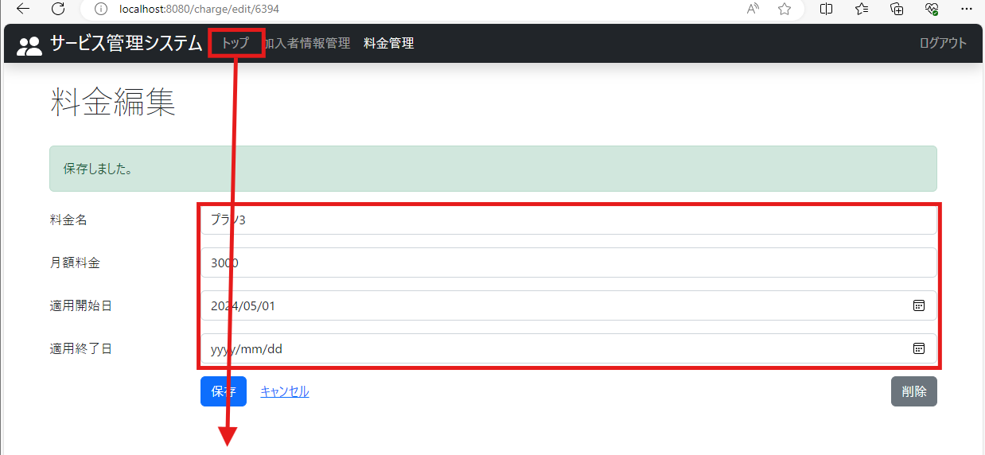
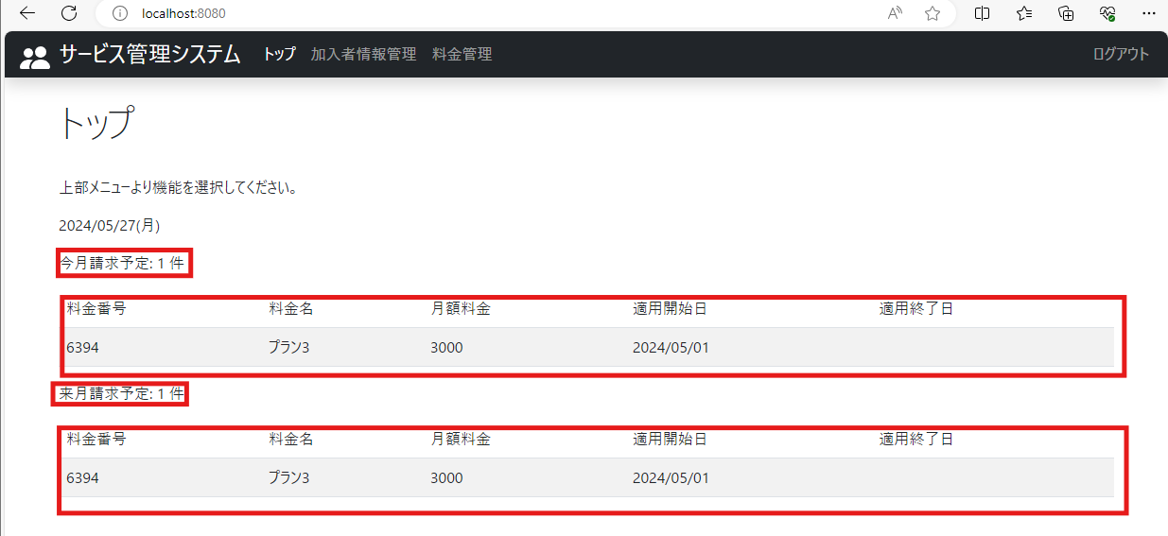
2024-05-27
テスト内容 | 5.今月・来月の請求予定どちらにも当てはまる料金プランを追加し、TOP画面に遷移
確認内容 | 5-1.今月請求予定の料金プランの件数１件になっていること
 | 5-2.今月請求予定の料金プランのテーブルが表示されていること
 | 5-3.来月請求予定の料金プランの件数が表示されていること
 | 5-4.来月請求予定の料金プランのテーブルが表示されていること

ケース6
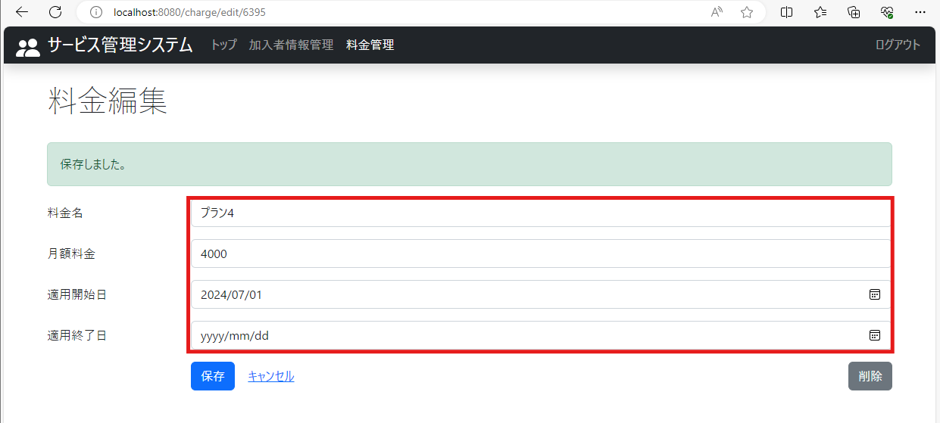
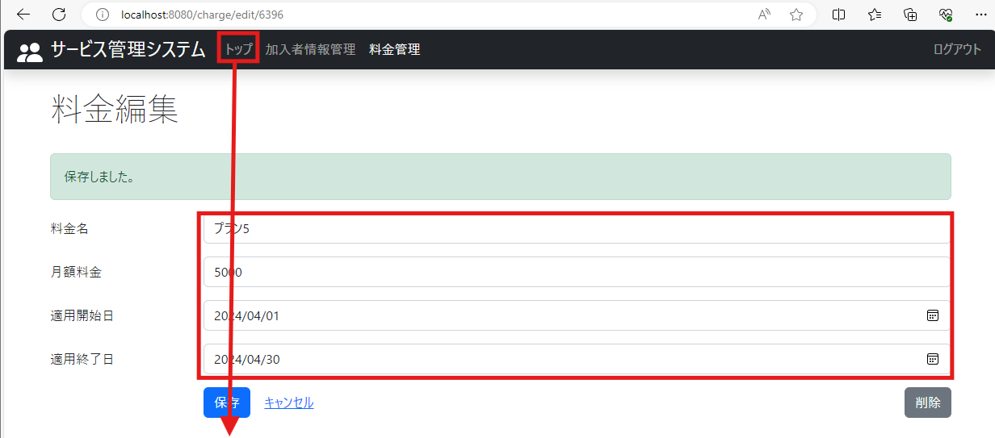
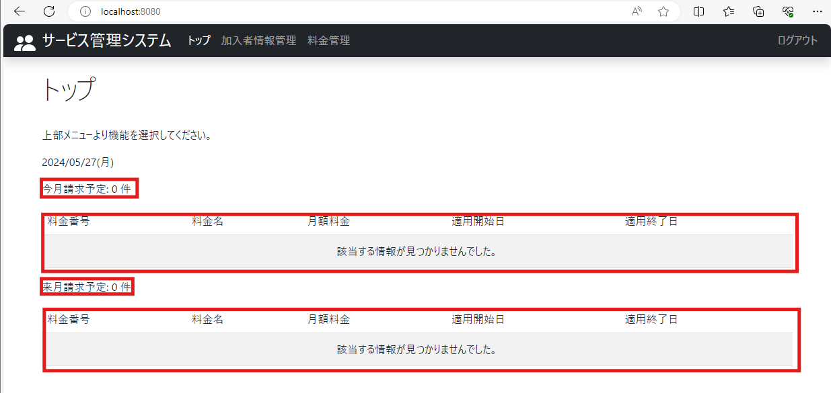
2024-05-27
テスト内容 | 6.今月・来月の請求予定どちらにも当てはまらない料金プランを追加し、TOP画面に遷移
確認内容 | 6-1.今月請求予定の料金プランの件数が0件になっていること
 | 6-2.今月請求予定の料金プランのテーブルにエラーメッセージが表示されていること
 | 6-3.来月請求予定の料金プランの件数が0件になっていること
 | 6-4.来月請求予定の料金プランのテーブルにエラーメッセージが表示されていること

